Sheet1
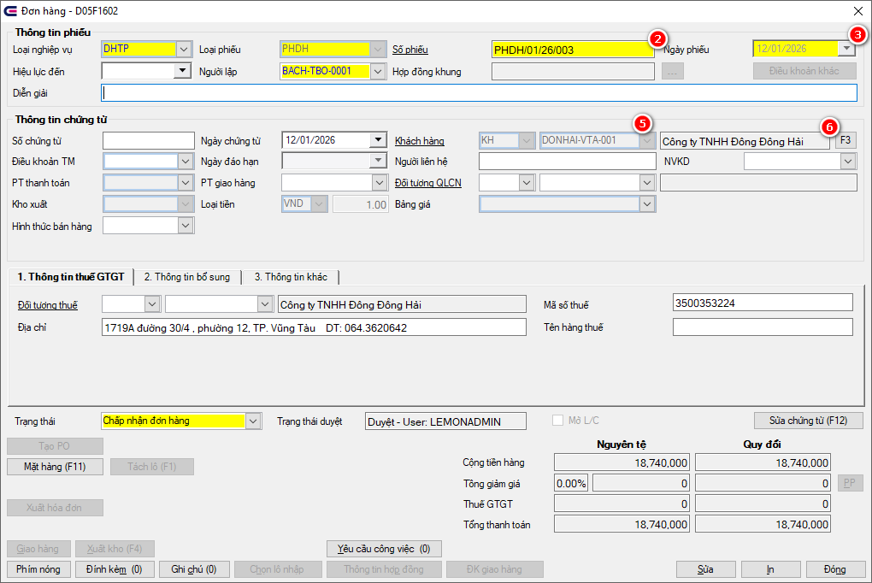
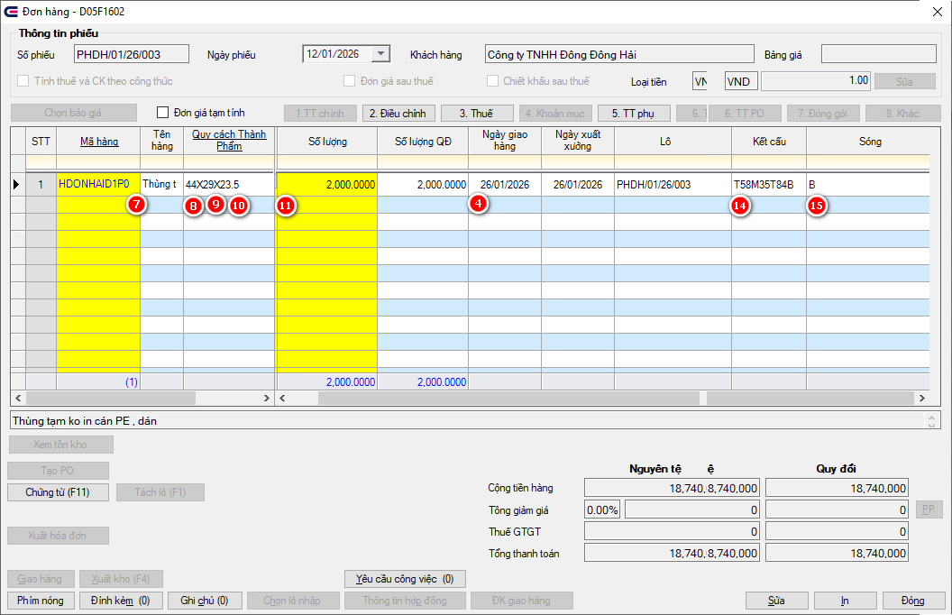
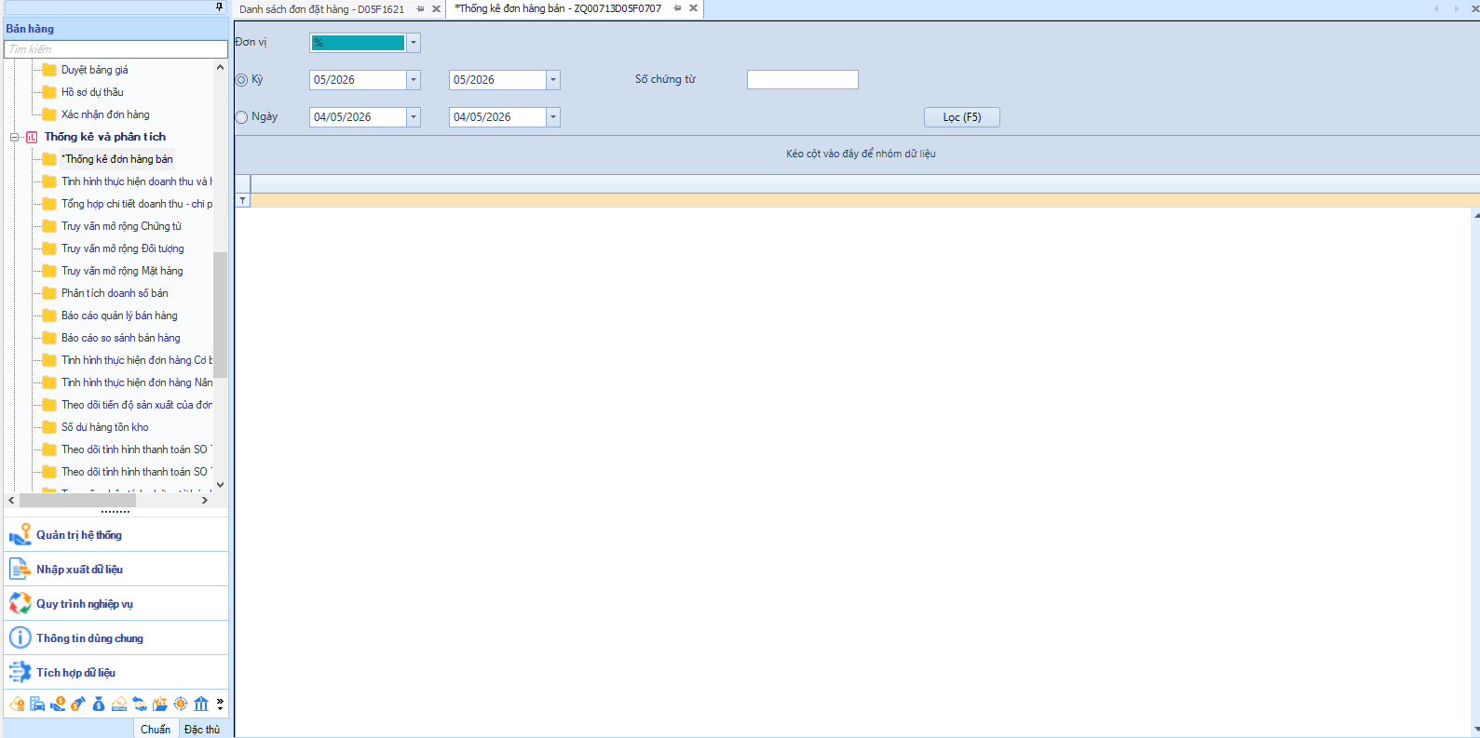
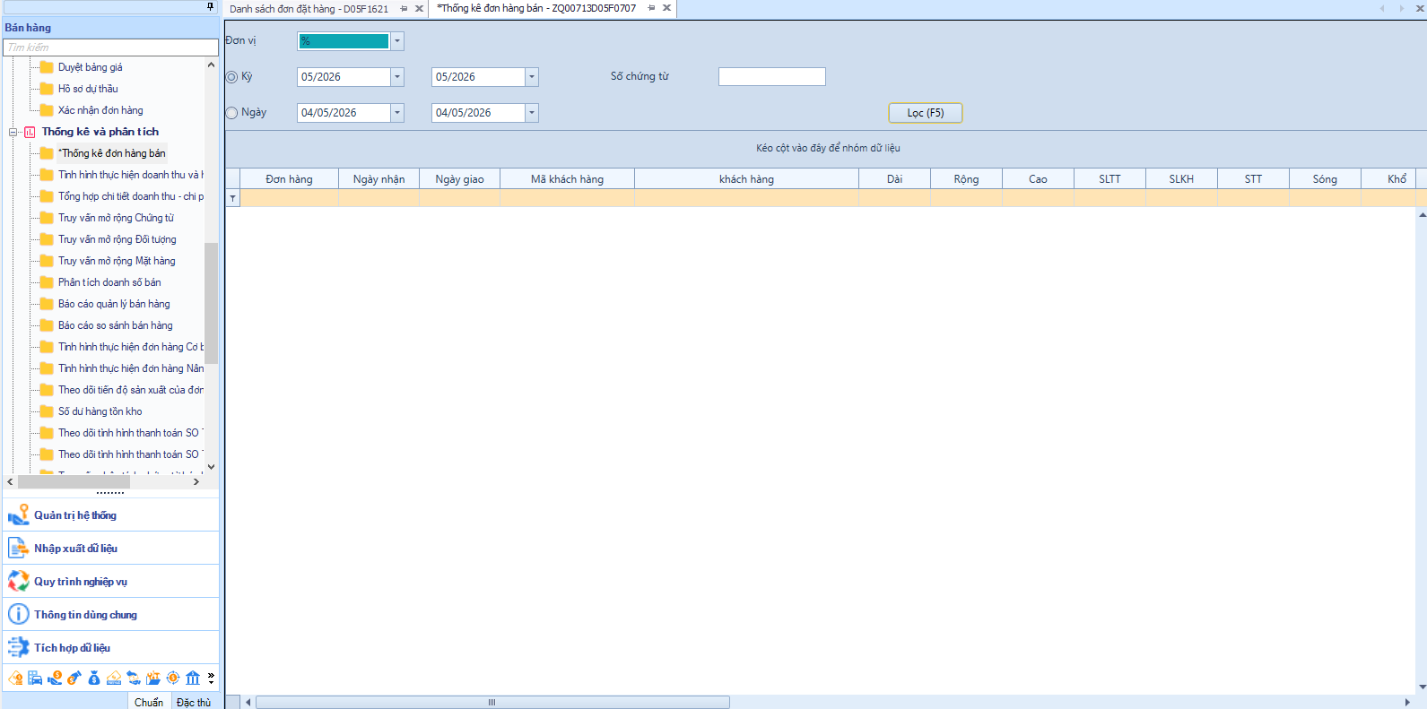
BÁO CÁO THỐNG KÊ ĐƠN HÀNG

 | Kỳ |  |  |  | Số đơn hàng

 | Ngày |  |  |  | Trạng thái đơn hàng | -

 | Ngày Giao hàng |  |  |  |  |  |  | Lọc

1 | 2 | 3 | 4 | 5 | 6 | 7 | 8 | 9 | 10 | 11 | 12 | 13 | 14 | 15
STT | PHĐH | Ngày nhận | Ngày giao | Mã KH | Tên KH | Tên hàng | Dài | Rộng | Cao | Số lượng | Khổ Giấy K | Khổ giấy D | Kết cấu | Sóng
Số thứ tự | Số phiếu đơn hàng | Ngày nhận | Ngày giao hàng | Mã KH | Tên KH | Tên hàng hóa | Quy cách dài của mã hàng | Quy cách rộng của mã hàng | Quy cách cao của mã hàng | Số lượng trên đơn hàng | Tính theo công thức ( Rộng + Cao) | Tính theo công thức ((Dài + Rộng)*2)+4 | Thông tin phụ đơn hàng | Thông tin phụ đơn hàng

Ví dụ
1 | HMPHGIAD001M-803 | 02/01/2026 | 06/01/2026 | haug | Minh Phuù- Haäu Giang | Thùng tua cắt Foodzen, in 3 màu, PE, dán | 35.5 | 21.5 | 15 | 2,410 | 36.5 | 118.0 | w11m38m38m38t62 | be
2 | HMPHGIAD001M-804 | 02/01/2026 | 06/01/2026 | haug | Minh Phuù- Haäu Giang | Thùng nhãn Krista in 4 màu | 35.5 | 21.5 | 15 | 2,410 | 36.5 | 118.0 | w11m38m38m38t62 | be

 | VoucherNum | VoucherDate | DeliveryDate | CustomerID | CustomerNameU | ItemNameU |  |  |  | OrderQTY OrdereCQTY

